Spelsessie bord
School | College
Versie | Voortgezet Onderwijs
Datum | 2023-01-01
Kaarttype | Leerling
Plaats | Testdorp
Taal | NL
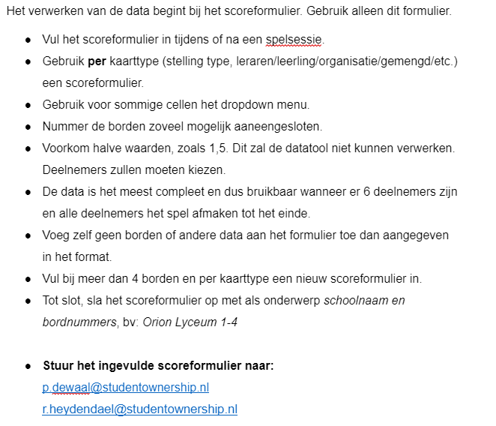
BORD 1 |  |  |  |  |  |  |  |  |  |  |  |  |  |  | Sessie 1
Hier en Nu | 1 | 2 | 3 | 4 | 5 | 6 | 1 | 2 | 3 | 4 | 5 | 6 | Toekomst |  |  | Categorie

0 | 0 | 0 | 0 | 0 | 0 | 0 | 0 | 0 | 0 | 0 | 0 | 0 | 0 | Rood |  | Formeel
0 | 0 | 0 | 0 | 0 | 0 | 0 | 0 | 0 | 0 | 0 | 0 | 0 | 0 | Geel |  | Formeel
0 | 0 | 0 | 0 | 0 | 0 | 0 | 0 | 0 | 0 | 0 | 0 | 0 | 0 | Roze |  | Formeel
0 | 0 | 0 | 0 | 0 | 0 | 0 | 0 | 0 | 0 | 0 | 0 | 0 | 0 | Groen |  | Formeel
0 | 0 | 0 | 0 | 0 | 0 | 0 | 0 | 0 | 0 | 0 | 0 | 0 | 0 | Blauw |  | Formeel
0 | 0 | 0 | 0 | 0 | 0 | 0 | 0 | 0 | 0 | 0 | 0 | 0 | 0 | Paars |  | Cultuur

BORD 2 |  |  |  |  |  |  |  |  |  |  |  |  |  |  | Sessie 1
Hier en Nu | 1 | 2 | 3 | 4 | 5 | 6 | 1 | 2 | 3 | 4 | 5 | 6 | Toekomst |  |  | Categorie

0 | 0 | 0 | 0 | 0 | 0 | 0 | 0 | 0 | 0 | 0 | 0 | 0 | 0 | Rood |  | Formeel
0 | 0 | 0 | 0 | 0 | 0 | 0 | 0 | 0 | 0 | 0 | 0 | 0 | 0 | Geel |  | Competent
0 | 0 | 0 | 0 | 0 | 0 | 0 | 0 | 0 | 0 | 0 | 0 | 0 | 0 | Roze |  | Competent
0 | 0 | 0 | 0 | 0 | 0 | 0 | 0 | 0 | 0 | 0 | 0 | 0 | 0 | Groen |  | Competent
0 | 0 | 0 | 0 | 0 | 0 | 0 | 0 | 0 | 0 | 0 | 0 | 0 | 0 | Blauw |  | Competent
0 | 0 | 0 | 0 | 0 | 0 | 0 | 0 | 0 | 0 | 0 | 0 | 0 | 0 | Paars |  | Cultuur

BORD 3 |  |  |  |  |  |  |  |  |  |  |  |  |  |  | Sessie 1
Hier en Nu | 1 | 2 | 3 | 4 | 5 | 6 | 1 | 2 | 3 | 4 | 5 | 6 | Toekomst |  |  | Categorie

0 | 0 | 0 | 0 | 0 | 0 | 0 | 0 | 0 | 0 | 0 | 0 | 0 | 0 | Rood |  | Formeel
0 | 0 | 0 | 0 | 0 | 0 | 0 | 0 | 0 | 0 | 0 | 0 | 0 | 0 | Geel |  | Formeel
0 | 0 | 0 | 0 | 0 | 0 | 0 | 0 | 0 | 0 | 0 | 0 | 0 | 0 | Roze |  | Formeel
0 | 0 | 0 | 0 | 0 | 0 | 0 | 0 | 0 | 0 | 0 | 0 | 0 | 0 | Groen |  | Formeel
0 | 0 | 0 | 0 | 0 | 0 | 0 | 0 | 0 | 0 | 0 | 0 | 0 | 0 | Blauw |  | Formeel
0 | 0 | 0 | 0 | 0 | 0 | 0 | 0 | 0 | 0 | 0 | 0 | 0 | 0 | Paars |  | Cultuur
 | 0

BORD 4 |  |  |  |  |  |  |  |  |  |  |  |  |  |  | Sessie 1
Hier en Nu | 1 | 2 | 3 | 4 | 5 | 6 | 1 | 2 | 3 | 4 | 5 | 6 | Toekomst |  |  | Categorie

0 | 0 | 0 | 0 | 0 | 0 | 0 | 0 | 0 | 0 | 0 | 0 | 0 | 0 | Rood |  | Competent
0 | 0 | 0 | 0 | 0 | 0 | 0 | 0 | 0 | 0 | 0 | 0 | 0 | 0 | Geel |  | Competent
0 | 0 | 0 | 0 | 0 | 0 | 0 | 0 | 0 | 0 | 0 | 0 | 0 | 0 | Roze |  | Competent
0 | 0 | 0 | 0 | 0 | 0 | 0 | 0 | 0 | 0 | 0 | 0 | 0 | 0 | Groen |  | Competent
0 | 0 | 0 | 0 | 0 | 0 | 0 | 0 | 0 | 0 | 0 | 0 | 0 | 0 | Blauw |  | Competent
0 | 0 | 0 | 0 | 0 | 0 | 0 | 0 | 0 | 0 | 0 | 0 | 0 | 0 | Paars |  | Cultuur
 | 0

